상품제안서
하벤쿡 스틸룩스 스텐후라이팬 26cm | 상품코드: F14757

 |  |  |  |  |  |  | 02-412-0044 | www.easy1.co.kr
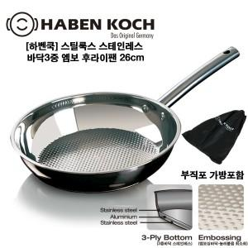

【상세/제작정보】 | 무게감과 두께감이 있는 바닥으로 전도율이 좋아 다양한 요리에 적합

【인쇄/포장옵션】 | 레이저, 스티커 / 시판박스

【공급단가】 | 수량 | 50~ | 100~ | 300~ | 500~ | 1,000~
*VAT별도 | 단가 | 15,000원 | 14,500원 | 14,000원 | 13,500원 | 13,000원

【상품 URL】 | https://dev.easy1.co.kr:443/src/goods_detail.php?gdno=14757

